cách build API
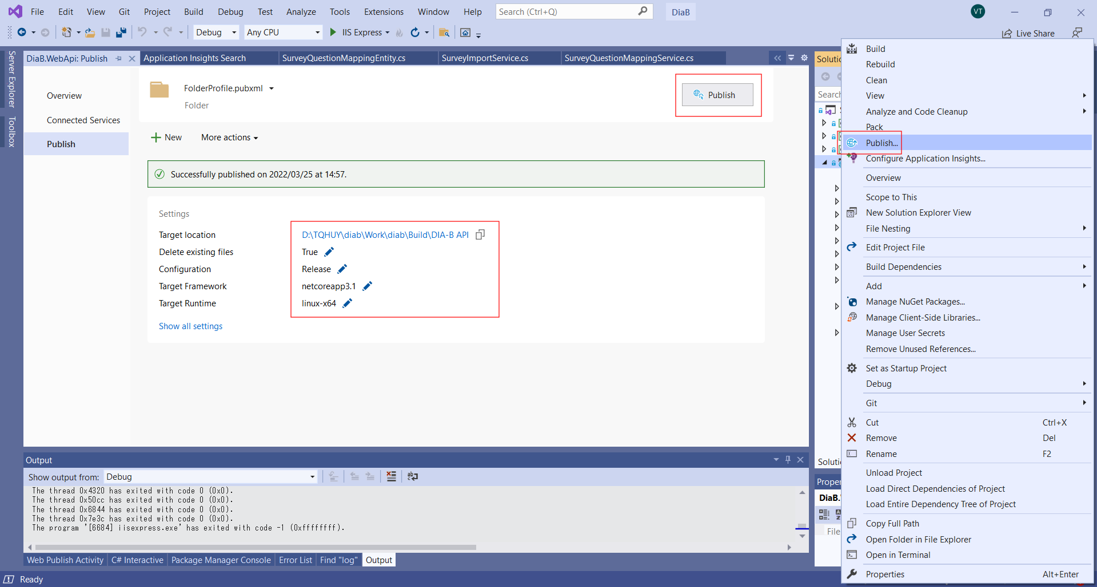

ouput tới folder : \diab\Build\DIA-B API

Cách buid WEB
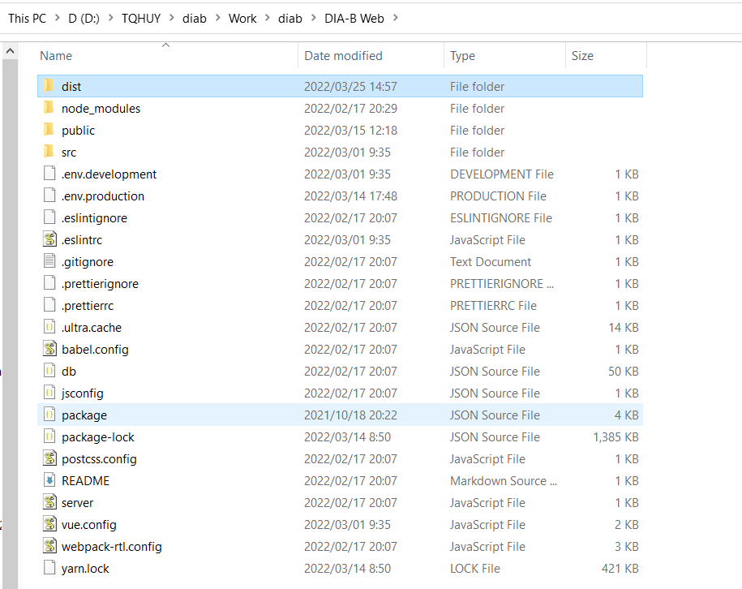
B1: run comment line
 | cd diab\DIA-B Web
 | npm run build:prod
B2
 | sau đó xóa thư mục "\diab\Build\DIA-B Web\dist "
 | sau đó copy thư mục diab\DIA-B Web\dist tới thư mục "\diab\Build\DIA-B Web\dist "

